第１図、第１表
【第１図】 在留外国人数の推移
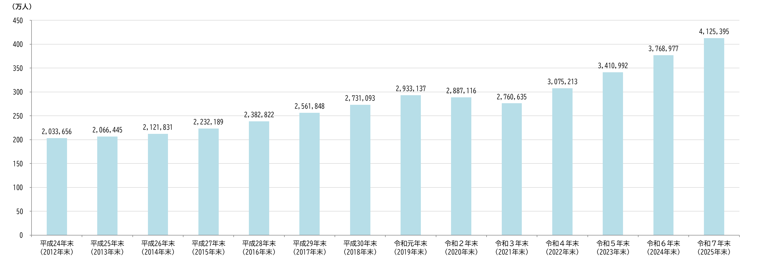

【第１表】 国籍・地域別 在留外国人数の推移
 | 国籍・地域 | 平成24年末 （2012年末） | 平成25年末 （2013年末） | 平成26年末 （2014年末） | 平成27年末 （2015年末） | 平成28年末 （2016年末） | 平成29年末 （2017年末） | 平成30年末 （2018年末） | 令和元年末 （2019年末） | 令和２年末 （2020年末） | 令和３年末 （2021年末） | 令和４年末 （2022年末） | 令和５年末 （2023年末） | 令和６年末 （2024年末） | 令和７年末 （2025年末）
 |  |  |  |  |  |  |  |  |  |  |  |  |  |  |  | 構成比 （％） | 対前年末 増減率 （％）
 | 総数 | 2,033,656 | 2,066,445 | 2,121,831 | 2,232,189 | 2,382,822 | 2,561,848 | 2,731,093 | 2,933,137 | 2,887,116 | 2,760,635 | 3,075,213 | 3,410,992 | 3,768,977 | 4,125,395 | 100.0 | 9.5
 | 中国 | 652,595 | 649,078 | 654,777 | 665,847 | 695,522 | 730,890 | 764,720 | 813,675 | 778,112 | 716,606 | 761,563 | 821,838 | 873,286 | 930,428 | 22.6 | 6.5
 | ベトナム | 52,367 | 72,256 | 99,865 | 146,956 | 199,990 | 262,405 | 330,835 | 411,968 | 448,053 | 432,934 | 489,312 | 565,026 | 634,361 | 681,100 | 16.5 | 7.4
 | 韓国 | 489,431 | 481,249 | 465,477 | 457,772 | 453,096 | 450,663 | 449,634 | 446,364 | 426,908 | 409,855 | 411,312 | 410,156 | 409,238 | 407,341 | 9.9 | -0.5
 | フィリピン | 202,985 | 209,183 | 217,585 | 229,595 | 243,662 | 260,553 | 271,289 | 282,798 | 279,660 | 276,615 | 298,740 | 322,046 | 341,518 | 356,579 | 8.6 | 4.4
 | ネパール | 24,071 | 31,537 | 42,346 | 54,775 | 67,470 | 80,038 | 88,951 | 96,824 | 95,982 | 97,109 | 139,393 | 176,336 | 233,043 | 300,992 | 7.3 | 29.2
 | インドネシア | 25,532 | 27,214 | 30,210 | 35,910 | 42,850 | 49,982 | 56,346 | 66,860 | 66,832 | 59,820 | 98,865 | 149,101 | 199,824 | 266,069 | 6.4 | 33.2
 | ブラジル | 190,609 | 181,317 | 175,410 | 173,437 | 180,923 | 191,362 | 201,865 | 211,677 | 208,538 | 204,879 | 209,430 | 211,840 | 211,907 | 210,014 | 5.1 | -0.9
 | ミャンマー | 8,046 | 8,600 | 10,252 | 13,737 | 17,775 | 22,519 | 26,456 | 32,049 | 35,049 | 37,246 | 56,239 | 86,546 | 134,574 | 182,567 | 4.4 | 35.7
 | スリランカ | 8,428 | 9,193 | 10,741 | 13,152 | 17,346 | 23,348 | 25,410 | 27,367 | 29,290 | 28,986 | 37,251 | 46,949 | 63,472 | 79,128 | 1.9 | 24.7
 | 台湾 | 22,775 | 33,324 | 40,197 | 48,723 | 52,768 | 56,724 | 60,684 | 64,773 | 55,872 | 51,191 | 57,294 | 64,663 | 70,147 | 73,256 | 1.8 | 4.4
 | 米国 | 48,361 | 49,981 | 51,256 | 52,271 | 53,705 | 55,713 | 57,500 | 59,172 | 55,761 | 54,162 | 60,804 | 63,408 | 66,111 | 69,787 | 1.7 | 5.6
 | タイ | 40,133 | 41,208 | 43,081 | 45,379 | 47,647 | 50,179 | 52,323 | 54,809 | 53,379 | 50,324 | 56,701 | 61,771 | 65,398 | 67,097 | 1.6 | 2.6
 | インド | 21,654 | 22,526 | 24,524 | 26,244 | 28,667 | 31,689 | 35,419 | 40,202 | 38,558 | 36,058 | 43,886 | 48,835 | 53,974 | 58,999 | 1.4 | 9.3
 | ペルー | 49,255 | 48,598 | 47,978 | 47,721 | 47,740 | 47,972 | 48,362 | 48,669 | 48,256 | 48,291 | 48,914 | 49,114 | 49,247 | 49,020 | 1.2 | -0.5
 | バングラデシュ | 8,622 | 8,824 | 9,641 | 10,835 | 12,374 | 14,144 | 15,476 | 16,632 | 17,463 | 17,538 | 22,723 | 27,962 | 35,073 | 44,938 | 1.1 | 28.1
 | パキスタン | 10,599 | 11,124 | 11,802 | 12,708 | 13,752 | 15,069 | 16,198 | 17,766 | 19,103 | 19,120 | 22,118 | 25,334 | 29,647 | 34,911 | 0.8 | 17.8
 | カンボジア | 2,862 | 3,085 | 4,090 | 6,111 | 8,367 | 10,719 | 12,174 | 15,020 | 16,659 | 14,736 | 19,604 | 23,750 | 26,827 | 28,957 | 0.7 | 7.9
 | 英国 | 14,653 | 14,881 | 15,262 | 15,826 | 16,454 | 17,200 | 17,943 | 18,631 | 16,891 | 16,163 | 18,959 | 19,909 | 21,139 | 22,428 | 0.5 | 6.1
 | 朝鮮 | 40,617 | 38,491 | 35,753 | 33,939 | 32,461 | 30,859 | 29,559 | 28,096 | 27,214 | 26,312 | 25,358 | 24,305 | 23,206 | 22,201 | 0.5 | -4.3
 | モンゴル | 4,837 | 5,180 | 5,796 | 6,590 | 7,636 | 9,144 | 10,987 | 12,797 | 13,504 | 12,425 | 16,580 | 19,490 | 21,240 | 21,359 | 0.5 | 0.6
 | その他 | 115,224 | 119,596 | 125,788 | 134,661 | 142,617 | 150,676 | 158,962 | 166,988 | 156,032 | 150,265 | 180,167 | 192,613 | 205,745 | 218,224 | 5.3 | 6.1
 | （注１）「国籍・地域」は、在留カード又は特別永住者証明書（以下「在留カード等」という。）の国籍・地域欄の表記です。
 | （注２）朝鮮半島出身者及びその子孫等で、韓国籍をはじめいずれかの国籍があることが確認されていない者は、在留カード等の国籍・地域欄に「朝鮮」の表記がなされています。 |  |  |  |  |  |  |  |  |  |  |  |  | 総 数 | 4,125,395 | 100.0
 | （注３）表の各項目における構成比（％）は、表示桁数未満を四捨五入してあるため、内訳の合計は必ずしも100.0％となりません。 |  |  |  |  |  |  |  |  |  |  |  |  | 男 性 | 2,110,599 | 51.2
 | ※ 以下の表について同じです。 |  |  |  |  |  |  |  |  |  |  |  |  | 女 性 | 2,014,735 | 48.8
 |  |  |  |  |  |  |  |  |  |  |  |  |  | その他 | 61 | 0.0

第２図、第３図、第２表
 | 【第２図】 国籍・地域別 在留外国人の構成比（令和７年末） |  |  |  |  |  |  | 【第３図】 在留資格別 在留外国人の構成比（令和７年末）
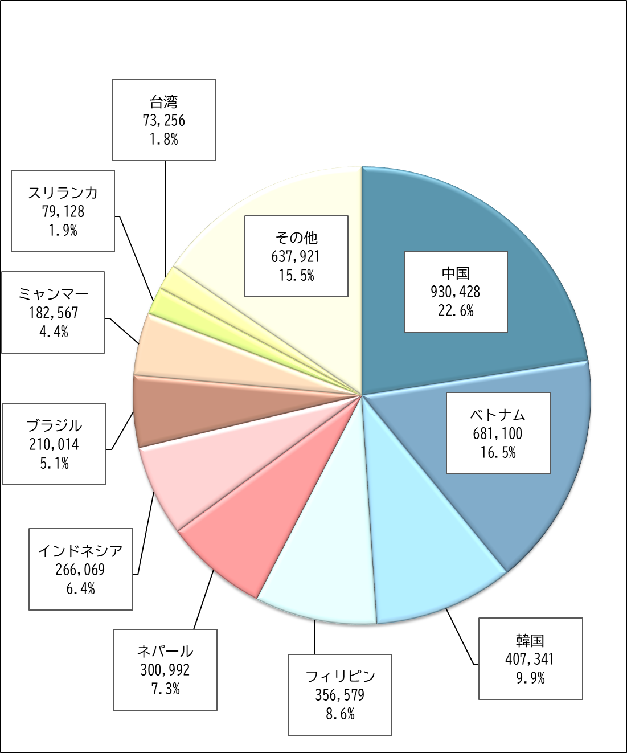
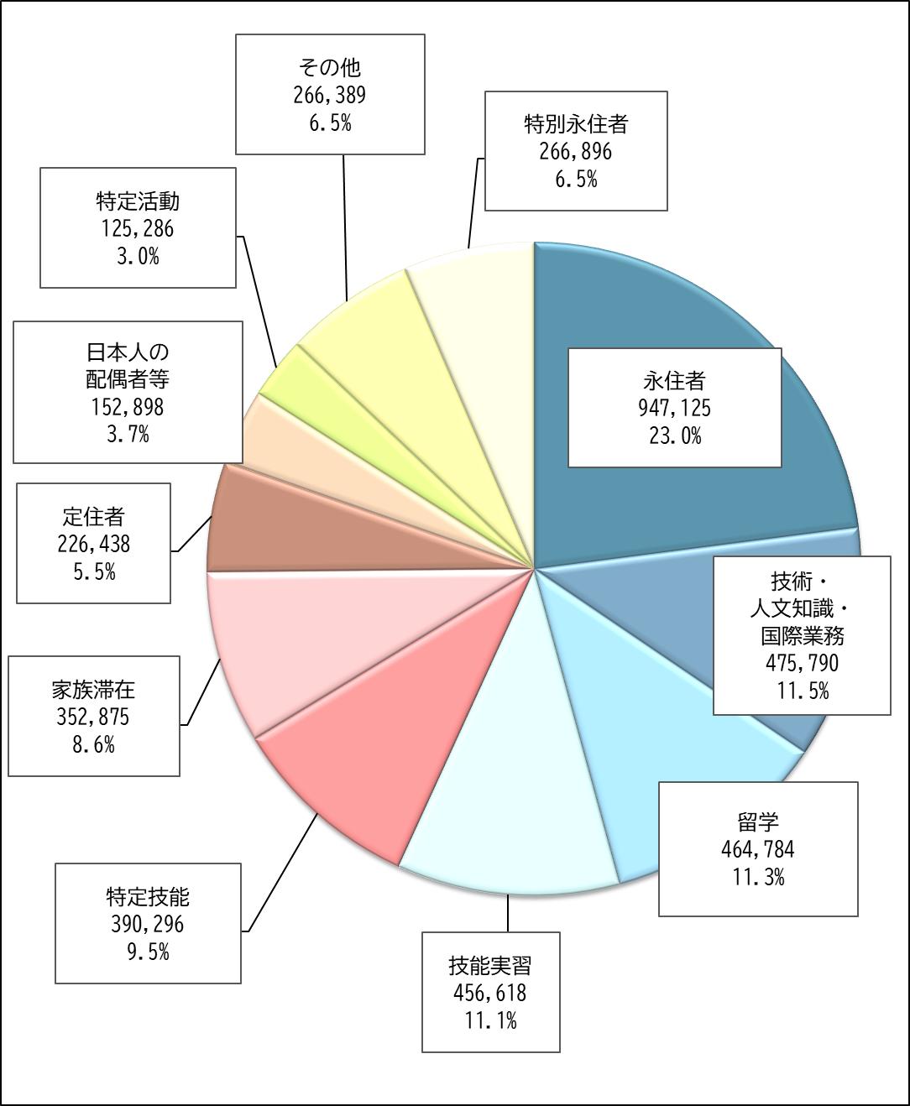

【第２表】 国籍・地域別 在留資格別 在留外国人数（令和７年末）
 | 国籍・地域 | 総数 | 中長期在留者 |  |  |  |  |  |  |  |  |  |  | 特別永住者
 |  |  |  | 永住者 | 技術・ 人文知識・ 国際業務 | 留学 | 技能実習 | 特定技能 | 家族滞在 | 定住者 | 日本人の 配偶者等 | 特定活動 | その他
 | 総数 | 4,125,395 | 3,858,499 | 947,125 | 475,790 | 464,784 | 456,618 | 390,296 | 352,875 | 226,438 | 152,898 | 125,286 | 266,389 | 266,896
 | 中国 | 930,428 | 929,818 | 357,565 | 117,314 | 148,151 | 22,583 | 22,105 | 93,581 | 32,047 | 26,617 | 12,944 | 96,911 | 610
 | ベトナム | 681,100 | 681,092 | 32,698 | 121,079 | 47,145 | 189,756 | 164,352 | 76,958 | 7,763 | 7,518 | 16,530 | 17,293 | 8
 | 韓国 | 407,341 | 165,629 | 77,013 | 28,457 | 14,523 | 0 | 527 | 8,646 | 7,183 | 12,118 | 6,231 | 10,931 | 241,712
 | フィリピン | 356,579 | 356,533 | 143,784 | 11,485 | 2,769 | 42,289 | 35,862 | 6,608 | 63,937 | 26,119 | 5,449 | 18,231 | 46
 | ネパール | 300,992 | 300,989 | 9,908 | 48,813 | 116,151 | 4,477 | 12,387 | 72,978 | 1,899 | 1,834 | 1,835 | 30,707 | 3
 | インドネシア | 266,069 | 266,061 | 8,384 | 10,424 | 7,927 | 124,967 | 86,955 | 7,293 | 2,983 | 2,781 | 9,302 | 5,045 | 8
 | ブラジル | 210,014 | 209,983 | 117,593 | 710 | 1,014 | 0 | 21 | 630 | 68,882 | 14,166 | 294 | 6,673 | 31
 | ミャンマー | 182,567 | 182,567 | 3,256 | 17,167 | 35,732 | 35,669 | 44,523 | 3,827 | 2,737 | 911 | 36,113 | 2,632 | 0
 | スリランカ | 79,128 | 79,128 | 4,457 | 20,461 | 20,172 | 2,870 | 4,003 | 14,708 | 915 | 1,462 | 3,830 | 6,250 | 0
 | 台湾 | 73,256 | 72,256 | 26,380 | 16,847 | 8,945 | 16 | 348 | 3,420 | 1,814 | 4,736 | 4,465 | 5,285 | 1,000
 | 米国 | 69,787 | 68,903 | 20,810 | 9,100 | 5,231 | 0 | 20 | 5,237 | 1,856 | 14,118 | 466 | 12,065 | 884
 | タイ | 67,097 | 67,085 | 22,207 | 3,576 | 3,867 | 11,672 | 6,817 | 926 | 4,492 | 7,630 | 1,461 | 4,437 | 12
 | インド | 58,999 | 58,994 | 10,084 | 14,567 | 2,487 | 1,358 | 758 | 13,367 | 1,086 | 648 | 1,874 | 12,765 | 5
 | ペルー | 49,020 | 49,016 | 33,040 | 102 | 221 | 51 | 22 | 59 | 11,282 | 1,556 | 100 | 2,583 | 4
 | バングラデシュ | 44,938 | 44,938 | 4,538 | 8,719 | 14,983 | 2,198 | 839 | 9,382 | 704 | 612 | 821 | 2,142 | 0
 | パキスタン | 34,911 | 34,909 | 5,616 | 7,860 | 2,647 | 219 | 11 | 9,211 | 2,130 | 1,180 | 978 | 5,057 | 2
 | カンボジア | 28,957 | 28,957 | 1,797 | 768 | 688 | 14,182 | 8,500 | 359 | 303 | 527 | 1,288 | 545 | 0
 | 英国 | 22,428 | 22,331 | 7,265 | 3,615 | 1,039 | 9 | 10 | 1,040 | 249 | 3,207 | 2,495 | 3,402 | 97
 | 朝鮮 | 22,201 | 432 | 327 | 0 | 0 | 0 | 0 | 0 | 68 | 33 | 0 | 4 | 21,769
 | モンゴル | 21,359 | 21,356 | 1,733 | 4,452 | 4,590 | 1,815 | 1,251 | 5,154 | 544 | 451 | 479 | 887 | 3
 | その他 | 218,224 | 217,522 | 58,670 | 30,274 | 26,502 | 2,487 | 985 | 19,491 | 13,564 | 24,674 | 18,331 | 22,544 | 702
 | （注１）「技能実習」は、技能実習１号イ、１号ロ、２号イ、２号ロ、３号イ及び３号ロの合算です。
 | （注２）「特定技能」は、特定技能１号及び２号の合算です。
 | ※ 以下の表について同じです。

